年報表紙
 |  |  |  |  |  |  |  |  |  |  |  | 令和８年５月１日
 |  |  |  |  |  |  |  |  |  |  |  | 静岡県企画部統計活用課
2020年基準
静 岡 県内政令指定都市の消 費 者 物 価 指 数
令和７年度（2025年度)平均
Ⅰ 静岡市
１ 概況
（１） | 総合指数（令和2(2020)年=100）は111.9となり、前年度比は2.8％の上昇となった。

（２） | 生鮮食品を除く総合指数は111.5となり、前年度比は3.0％の上昇となった。

（３） | 生鮮食品及びエネルギーを除く総合指数は110.6となり、前年度比は3.3％の上昇となった。
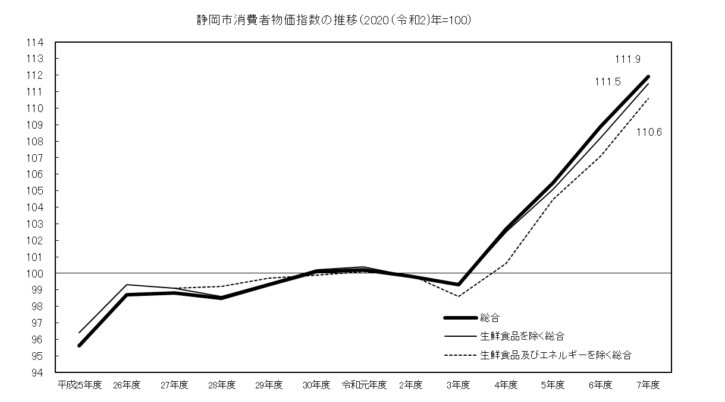

２ 総合、生鮮食品を除く総合、生鮮食品及びエネルギーを除く総合の指数、前年度比
 |  |  |  |  |  |  |  |  |  |  |  |  |  | (2020年=100)
 |  |  | 平成 25年度 | 26年度 | 27年度 | 28年度 | 29年度 | 30年度 | 令和 元年度 | 2年度 | 3年度 | 4年度 | 5年度 | 6年度 | 7年度
総合 |  | 指数 | 95.6 | 98.7 | 98.8 | 98.5 | 99.3 | 100.1 | 100.2 | 99.8 | 99.3 | 102.7 | 105.5 | 108.9 | 111.9
 |  | 前年度比(%) | 0.5 | 3.2 | 0.2 | -0.3 | 0.8 | 0.7 | 0.2 | -0.5 | -0.5 | 3.5 | 2.7 | 3.3 | 2.8
生鮮食品を 除く総合 |  | 指数 | 96.4 | 99.3 | 99.1 | 98.6 | 99.4 | 100.2 | 100.4 | 99.8 | 99.3 | 102.5 | 105.1 | 108.2 | 111.5
 |  | 前年度比(%) | 0.4 | 3.0 | -0.2 | -0.6 | 0.9 | 0.8 | 0.2 | -0.6 | -0.5 | 3.3 | 2.5 | 3.0 | 3.0
生鮮食品及びエネルギーを 除く総合 |  | 指数 | - | - | 99.1 | 99.2 | 99.7 | 99.9 | 100.1 | 99.9 | 98.6 | 100.6 | 104.5 | 107.1 | 110.6
 |  | 前年度比(%) | - | - | - | 0.1 | 0.5 | 0.2 | 0.1 | -0.1 | -1.3 | 2.0 | 3.9 | 2.5 | 3.3
（注）生鮮食品及びエネルギーを除く総合指数は平成27年度より公表。

年報の概要 (静岡)
３ 10大費目指数の動き
 |  |  |  |  |  |  |  |  |  |  |  |  |  |  | （2020年=100）
 | 総 合 |  |  |  | 食 料 |  | 住 居 | 光 熱･ 水 道 | 家 具･ 家 事 用 品 | 被 服 及 び 履 物 | 保 健 医 療 | 交 通･ 通 信 | 教 育 | 教 養 娯 楽 | 諸雑費
 |  | 生鮮食品を除く総合 | 生鮮食品及びエネルギーを除く総合 | 食料（酒類を除く）及び エネルギーを除く総合 |  | 生 鮮 食 品
指 数 | 111.9 | 111.5 | 110.6 | 104.8 | 125.8 | 121.5 | 100.7 | 116.2 | 123.1 | 111.1 | 105.3 | 100.4 | 94.3 | 114.8 | 108.1
前年度比(%) | 2.8 | 3.0 | 3.3 | 1.4 | 6.4 | -1.9 | 0.2 | -0.1 | 3.5 | 3.0 | 1.3 | 2.9 | -10.8 | 1.8 | 2.6
寄与度 | - | 2.84 | 2.87 | 0.88 | 1.95 | -0.09 | 0.03 | -0.01 | 0.15 | 0.10 | 0.07 | 0.38 | -0.24 | 0.17 | 0.15
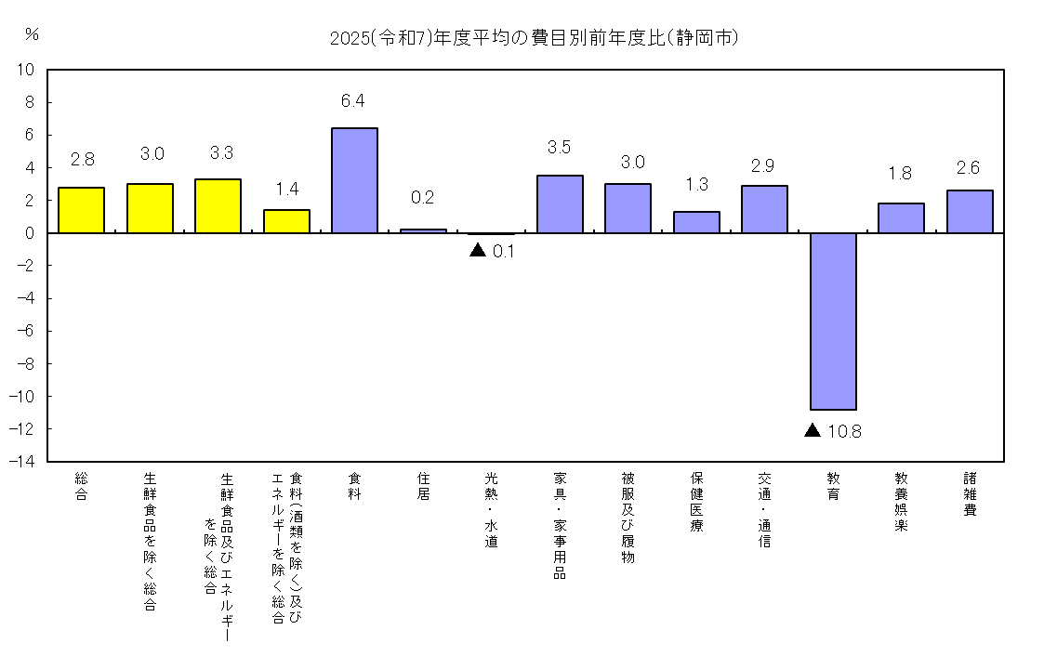

４ 前年度との比較
総合指数への寄与が大きかった中分類の項目
 | 中分類 |  |  |  | (10大費目) |  |  | 前年度比（寄与度） |  |  | 主な品目
上昇 | 穀類 |  |  |  | (食料) |  |  | 9.8% （0.60） |  |  | うるち米
 | 調理食品 |  |  |  | (食料) |  |  | 7.0% （0.35） |  |  | 幕の内弁当、いなり寿司
 | 外食 |  |  |  | (食料) |  |  | 5.5% （0.26） |  |  | 焼肉（外食）
 | 菓子類 |  |  |  | (食料) |  |  | 7.3% （0.23） |  |  | チョコレート
 | 自動車等関係費 |  |  |  | (交通・通信) |  |  | 2.8% （0.19） |  |  | 自動車保険料（任意）
 | 通信 |  |  |  | (交通・通信) |  |  | 7.0% （0.18） |  |  | 通信料（携帯電話）
 | 飲料 |  |  |  | (食料) |  |  | 7.8% （0.16） |  |  | コーヒー豆
 | 教養娯楽サービス |  |  |  | (教養娯楽) |  |  | 2.4% （0.11） |  |  | 宿泊料
 | 肉類 |  |  |  | (食料) |  |  | 3.6% （0.12） |  |  | 牛肉（国産品）
下 落 | 授業料等 |  |  |  | (教育) |  |  | -20.8% （-0.27） |  |  | 高等学校授業料（公立）
 | 生鮮野菜 |  |  |  | (食料) |  |  | -9.2% （-0.11） |  |  | キャベツ

年報 (浜松)
Ⅱ 浜松市
１ 概況
（１） | 総合指数（令和2(2020)年=100）は113.5となり、前年度比は2.6％の上昇となった。

（２） | 生鮮食品を除く総合指数は113.1となり、前年度比は2.7％の上昇となった。

（３） | 生鮮食品及びエネルギーを除く総合指数は112.1となり、前年度比は3.0％の上昇となった。
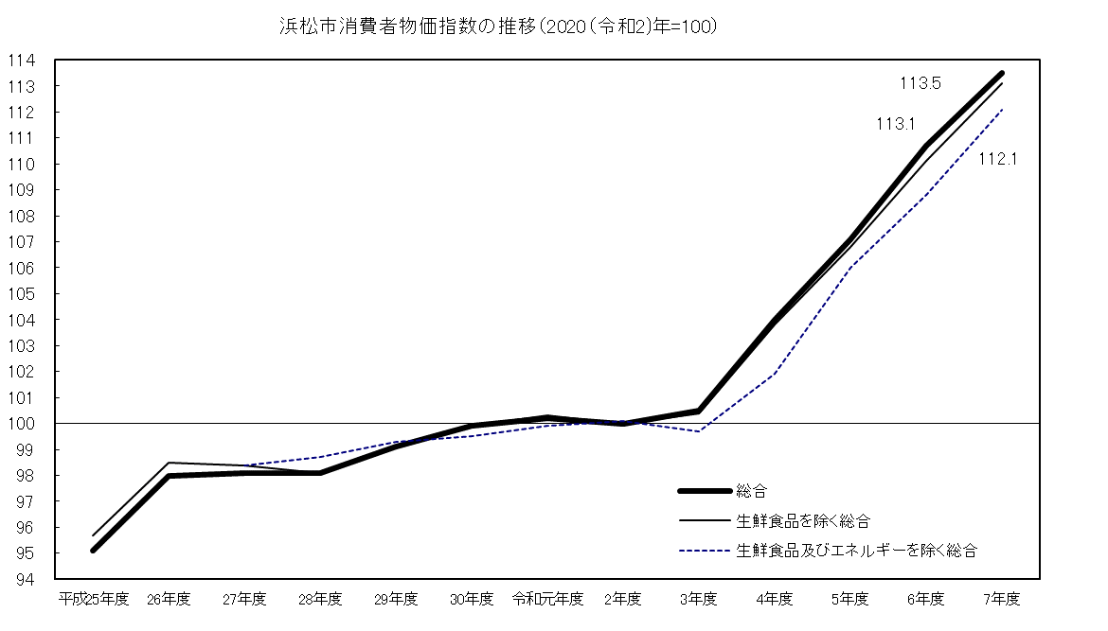

２ 総合、生鮮食品を除く総合、生鮮食品及びエネルギーを除く総合の指数、前年度比
 |  |  |  |  |  |  |  |  |  |  |  |  |  | (2020年=100)
 |  |  | 平成 25年度 | 26年度 | 27年度 | 28年度 | 29年度 | 30年度 | 令和 元年度 | 2年度 | 3年度 | 4年度 | 5年度 | 6年度 | 7年度
総合 |  | 指数 | 95.1 | 98.0 | 98.1 | 98.1 | 99.1 | 99.9 | 100.2 | 100.0 | 100.5 | 104.0 | 107.1 | 110.7 | 113.5
 |  | 前年度比(%) | 0.3 | 3.0 | 0.2 | -0.1 | 1.1 | 0.8 | 0.3 | -0.1 | 0.5 | 3.5 | 3.0 | 3.3 | 2.6
生鮮食品を 除く総合 |  | 指数 | 95.7 | 98.5 | 98.4 | 98.1 | 99.1 | 99.9 | 100.3 | 100.0 | 100.4 | 103.8 | 106.8 | 110.1 | 113.1
 |  | 前年度比(%) | 0.1 | 2.9 | -0.1 | -0.3 | 1.0 | 0.9 | 0.3 | -0.2 | 0.4 | 3.4 | 2.9 | 3.1 | 2.7
生鮮食品及びエネルギーを 除く総合 |  | 指数 | - | - | 98.4 | 98.7 | 99.3 | 99.5 | 99.9 | 100.1 | 99.7 | 101.9 | 106.0 | 108.8 | 112.1
 |  | 前年度比(%) | - | - | - | 0.3 | 0.6 | 0.3 | 0.3 | 0.3 | -0.5 | 2.2 | 4.1 | 2.7 | 3.0
（注）生鮮食品及びエネルギーを除く総合指数は平成27年度より公表。

年報の概要（浜松）
３ 10大費目指数の動き
 |  |  |  |  |  |  |  |  |  |  |  |  | （2020年=100）
 | 総 合 |  |  |  | 食 料 |  | 住 居 | 光 熱･ 水 道 | 家 具･ 家 事 用 品 | 被 服 及 び 履 物 | 保 健 医 療 | 交 通･ 通 信 | 教 育 | 教 養 娯 楽 | 諸雑費
 |  | 生鮮食品を除く総合 | 生鮮食品及びエネルギーを除く総合 | 食料（酒類を除く）及び エネルギーを除く総合 |  | 生 鮮 食 品
指 数 | 113.5 | 113.1 | 112.1 | 107.0 | 127.1 | 125.1 | 107.5 | 116.8 | 125.9 | 113.1 | 105.5 | 102.7 | 88.3 | 116.4 | 104.4
前年度比(%) | 2.6 | 2.7 | 3.0 | 1.2 | 6.7 | -0.1 | 0.4 | 0.3 | 1.5 | 2.1 | 1.2 | 2.5 | -10.8 | 1.8 | 1.0
寄与度 | - | 2.57 | 2.64 | 0.77 | 1.89 | 0.00 | 0.09 | 0.02 | 0.07 | 0.07 | 0.06 | 0.36 | -0.22 | 0.17 | 0.06
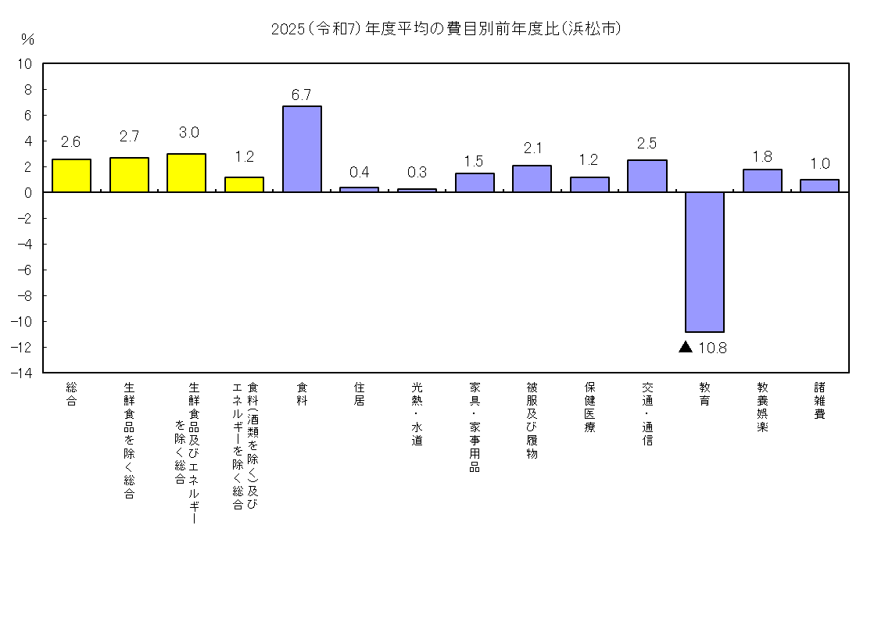

４ 前年度との比較
総合指数への寄与が大きかった中分類の項目
 | 中分類 |  |  | (10大費目) |  |  |  | 前年度比（寄与度） |  |  | 主な品目
上 昇 | 穀類 |  |  |  | (食料) |  |  | 21.6% (0.59） |  |  | うるち米
 | 調理食品 |  |  |  | (食料) |  |  | 7.0% (0.31）
 | 菓子類 |  |  |  | (食料) |  |  | 9.0% (0.25） |  |  | チョコレート
 | 外食 |  |  |  | (食料) |  |  | 4.8% (0.20）
 | 自動車等関係費 |  |  |  | (交通・通信) |  |  | 1.8% (0.19） |  |  | 自動車保険料（任意）
 | 通信 |  |  |  | (交通・通信) |  |  | 5.8% (0.16） |  |  | 通信料（携帯電話）
 | 飲料 |  |  |  | (食料) |  |  | 8.9% (0.15）
 | 教養娯楽サービス |  |  |  | (教養娯楽) |  |  | 2.1% (0.11） |  |  | 宿泊料
 | 設備修繕・維持 |  |  |  | (住居) |  |  | 2.9% (0.10） |  |  | 火災・地震保険料
下 落 | 授業料等 |  |  |  | (教育) |  |  | -20.1% (-0.24） |  |  | 高等学校授業料（公立）

利用上の注意
◎ 利用上の注意

１ 本報告書は、総務省統計局の「小売物価統計調査」の調査票情報に基づき、作成しています。

２ 指数の基準時及びウエイトの算定期間は、2020年の１年間であり、指数の算定は、
基準時加重相対法算式(ラスパイレス型)によります。

３ 「持家の帰属家賃」とは、持家世帯が住んでいる住宅を借家と仮定した場合に、本来家主が
負担すべき土地代や住宅修繕費などを除いた民営家賃に相当するものです。

４ 変化率及び寄与度は、端数処理前の指数値を用いて計算しているため、公表された指数値を
用いて計算した値とは一致しない場合があります。

統計 静岡県
検索
◎ 参考URL
この資料のデータは、次のＵＲＬからダウンロードできます。
統計センターしずおか https://toukei.pref.shizuoka.jp/
分野一覧→物価・家計→小売物価統計調査
* 詳細については、総務省統計局のホームページを参照してください。
 | https://www.stat.go.jp/data/cpi/index.html

＜ 問い合わせ先 ＞
静岡県 企画部 統計活用課 消費班
〒420-8601 静岡市葵区追手町９－６
電話 054-221-2236 FAX 054-221-3609
メール toukei_katsuyo@pref.shizuoka.lg.jp

